Лист1
Наименование изделия | Габаритные размеры (L*b*h), мм | Марка | Объём бетона м³ | Вес изделия т | Расход арматур. кг | Цена 1 шт. без НДС руб. | Цена 1 шт с НДС руб.

Балка подкрановых путей
СП 12-103-2002 Свод правил по проектированию и строительству
ГОСТ Р 51248-99 Пути наземные рельсовые крановые
БРП 62.8.3 | 6230*800*330 | В25F100W2 | 1.463 | 3.65 | 328.48 | 34283 | 40453.94
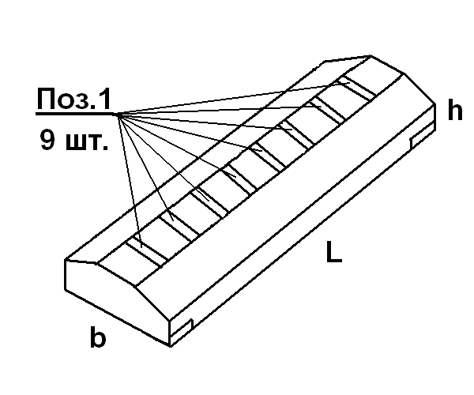
 |  |  | ж/б балка подкрановых путей изготавливается
 |  |  | с закладными деталями: - 4шт в нижних углах,
 |  |  | 9шт по верху балки с анкерами (без гаек и шайб)

Отменен СНиП 3.08.01-85 -
ж/б балка подкрановых путей башенных кранов с нагрузкой от колеса на рельс до 325кН
БП 6.25и | 6230*800*330 | В25F100W2 | 1.463 | 3.65 | 328.48 | 34283 | 40453.94

Утяжелители бетонные охватывающие для магистральных трубопроводов
Проект 999Б |  |  |  |  |  | за комплект=2шт
УБО 1420-2,4-12,5т | 1600*1200*600 | В12,5F100W4 | 0.94 | 2,2*2 | 17.47 | 16,300 | 19234.00
 |  | в данном проекте учтены требования ТУ 102-300-81
 |  |  | марка изделий состоит из буквенно-цифровых групп
 |  |  | УБО - утяжелитель бетонный охватывающий
 |  |  | 1420 - диаметр трубы, для которой предназначен
 |  |  | 2,4 - сердняя плотность бетона (2,4т/м3)
 |  |  | 12,5 - класс бетона по прочности на сжатие
 |  |  | т - вид бетона (тяжелый)

Блок жёсткого основания, чертеж № НВ-2/657
данные изделия предназначены для устройства временных ж/д путей при строительстве метро
ЛВ 1 | 1024*980*250 | В15(М200) | 0.16 | 0.40 | 3.27 | цена дог.
ЛВ 2 | 1150*980*310 | В15(М200) | 0.21 | 0.53 | 3.27 | цена дог.
ЛВ целые | 2000*980*250 | В15F75W4 | 0.365 | 0.91 | 5.06 | цена дог.
ЛВ-40 | 2600*980*400 |  |  | 1.60 |  | цена дог.

Панель ограждения
Чертёж ОАО "УАЗ ЦЖБИ" № 06-446. Чертёж ОАО "Уралалюминий 2004год" №981570-КЖ
ПО-4 - панель | 4500*2465*120 | В15F75(M200) | 0.82 | 2.05 | 93.23 | 12009 | 14170.62
ФО-1 - фундамент | 1300* 400*600 | В15F75(M200) | 0.15 | 0.375 | 19.90 | 2367 | 2793.06
 |  |  |  |  | Панели ПО предназначены
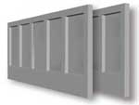
 |  |  |  |  | для ограждения площадок и
 |  |  |  |  | участков предприятий и зданий
 |  |  |  |  | Фундамент ФО предназначен
 |  |  |  |  | для опирания панелей.
 |  |  |  |  | Возможно установление
 |  |  |  |  | панелей ПО ни в фундаментах
 |  |  |  |  | а на мет опорах (трубах)
 |  |  |  |  | Для этого при заказе нужно
 |  |  |  |  | указать" изготовить панели
 |  |  |  |  | с доп закладными"

